异常
DTQ6400C/01570/SDX33Y250042(尚鼎芯，TS:5.6万支，何广4.22号通知TS工位暂停测试，客户印章错了，待下联络单改印章） KSB202NAT/5521/GYU37D250220(冠禹，3月10号订单，TS:1.1万待测，5.20号确认异常暂停测试） NP190S030P56A/0355-A01/BXY24Y250059(宝芯源6.18号测完已锁单） KS92025NAT/5232/GYU38D250441/GYU38D250462(1.0冠禹特急2，TS:12万，6号晚上反馈DC ABSDEL差值受影响，暂停)
5x6 1.1厚度的6.25号侯部确认目前只能先16#、22#机台测试，其它机台要改轨道 CJAC2R5SN04C/0339-A02/CHJ26Y250070(4.9号订单，TS:1.3万已测完锁单）
DTQ6400C/01570/SDX33Y250042(尚鼎芯CLIP，TS:5.6万,5.2号反馈赛英特设备测试DC不良超标暂停测试，5.8号姚工回复需找曾工确认，曾工5.8号回复RDON偏大低良，正常低良反馈）
PGN04N012HP/0003/DPU29Y250045（迪浦此批异常，6.21号确认测完已锁单）
1.WMQ42P03T1/0112/WEA19B250041/WEA19B250087(维安加急有程序，CP:26万，塑封体有开裂，鼓包异常暂扣切筋）
SVG095R0NSTR/0380/SLW39JB250666（6.5号订单，6.15号反馈DC不良超标）SVG095R0NSTR/0380/在线多批次(有程序，在线102万，CP-TS:75万，6.23号再上一批批还是异常，暂停测试）

SVF7N65RDTR/4499/SLW39H250669(4月28号订单，TS:3.4万待清，6.21号产线反馈烧管暂停测试）
3.SVG042R5NL5TR/0243/SLW25Y250103(烧管异常，7.5号姚工通知先测试DC站测试500PCS良品 2.将1中的良品 测试EAS+DC 保存完整数据，反馈客户，7.11号杨柳青已验证好数据，放在249里面了
SVF7N65RDTR/4499/SLW39H251047 7.15号已测完锁单
SRT03N050LD56TR-G/0144/SYT98D250326(此批是4月订单，待确认是否异常）

SRT03N050LD56TR-G/0144/SYT98D250404 7.8号反馈 EAS不良烧管9%，已暂停测试
SRT03N023LD56TR-G/0012/SYT18D250523(异常）
1.SRT04N024LD56TR-GS/0015/SYT18D250498（6月订单，21号确认为暂停批）/D250501（6月订单，21号确认为暂停批）

这批也是烧管超标，帮忙来看看31#，有一批不超90%可以测，这批可以吗，帮忙看看

SRT04N024LD56TR-GS/0015/SYT18D250509（此批是用21#机台测试的）

1.SS013N10KS/0008/SKA72AN250030（TS:4.7万，7.17号已测完锁单）
SRC70R380SDTR-G/0082/SYT26H251058（7.17号反馈新友能RG偏大，暂停测试）
SVG105R4NSTR/0044/（6月7号订单，SLW39JB250704/JB250706这2批待切筋需修管脚）

SVGP157R2NSTR/0057（SLW63JB250883--SLW63JB250885，在线3批共5万）7.21号销售陈伟通知月底赶货，先不安排此型号测试
1.SPTT10R1D3-MW/0037/LJN72AN250034(丽隽测完已锁单）

1.VS3605APT/0081-A02/WZO28Y250073(威兆加急4月订单，延时批，TS:1.4万）
1.KSA202NAT2/6400/GYU40AU250006(冠禹特急1.1厚度，TS:6万，7.29号晚上反馈DCABSDEL差值偏大
KS42075NAT/0049/GYU21D250379（冠禹1.0厚度5月15号订单，TS:3.7万待清单，8.1号晚上反馈RG偏大暂停）
2.PMS0311AG/0001/FLY13D250463(丰连邑有程序1.0厚度，TS:4.4万，客户要求8.7号前必须完成交货，8.3号反馈RG偏大）
1.CJAC200SN04U/0307-A02/CHJ39Y250142(长晶特急，暂停测试，）
SDURD560A/0001/SDS18H251152(桑德斯有程序，在线10万，8.5号徐朋通知暂停测试）
SVGP157R2NSTR/0057/SLW63JB250883---SLW63JB250885(3月订单，在线5.4万，需测TSC，8.6号上机反馈 DC使用临时程序还是测不过，暂停测试
SRE40N065FSU2DGS2TR-G1/6515/SYT33JB250648(尚阳通加急，待13号白班插单测TS:1068支需测2遍，8.13号反馈EAS超标暂停）
FNKG04N037E/6021/QYE24D250489(6月8号订单 乾野1.1厚度，TS:1.3万待清单，8.15号杨柳青确认为混料）
CJAC6R0SN10AL/0320-A01/CHJ33Y250166(8.15号反馈EAS烧管暂停测试
CJAC6R0SN10AL/0320-A01/CHJ33Y250157（待确认是否测试异常）
LWT1H13AD5/0026/LWW24AU250001/LWW24AU250002(乐瓦微1.1厚度有程序，TS:6.7万，8.15号杨柳青确认测试异常暂停）
KS4204NAT G/7034/GYU34AU250036-GYU34AU250038(冠禹1.1厚度加急型号，8.17号反馈DC异常暂停）
2.SRT03N050LD56TR-G/0144/SYT98D250559(尚阳通，TS:7万待清单,8.26号杨柳青反馈烧管)
3.SRT03N023LD56TR-G/0012/SYT18D250523(测试异常，工程通知了就安排测，TS:16万）
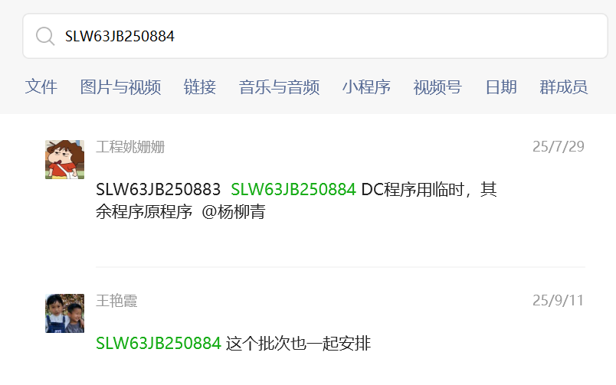
MBRB2060CTS-F2-W5038HF/0110/YJE25JB251027（扬杰有程序，CP/TS:12万，8.26号领班确认暂停了）
KS4204NAT G/7034/GYU34AU250036/AU250039(冠禹1.1厚度加急型号，在线15万，工程通知了就优先安排测，分层有可能报废）
CJAC200SN04U/0307-A02/CHJ39Y250263/CHJ39Y250264（长晶，产线反馈暂停测试）
1.KS42024NAT/6632/GYU36AU250062（冠禹1.1厚度有程序，TS:1.1万，客户要求12号清完入)
HID90R400-P/0028/HKE11H251407(华科特急，工程已下联络单改印章，测试时留意，9.11号通知先只测1000支，余下待工程通知）

1.CRSM028N04L2-12/0028/HRW23AU250124(华润微1.1厚度，10.28号反馈DC测不过暂停，工程通知了就插单测试）
SVGP157R2NSTR/0057/SLW63JB250884 | TSC数据丢失的
SVF3NF60CDTR/0450/SLW24H251575（10.22号反馈EAS烧管暂停）

SVS11N65DD2TR/6905/SLW38H251739(士兰TS:3.5万待清单，11.12号反馈RG不良超标暂停测试）

1.CJAC6R0SN10AL/0320-A01/CHJ33Y250418（长晶加急，截止11.25号，TS:15万，418批暂停测试的还没结果测不了）
GMT078P02F1/0017/GAS19D250668(已测完锁单）

2025-12-13号华微IGBT产品技术员说13、33、15号机爪子测不了IGBT产品，只能换压测机台上测试，现在压测机台（5#，3#，10#）料测不过来，其它的机台就只能待着,于2025-12-13号 11：30内部群蒙工回复：华微263 IGBT产品客户不让加钳位测试，测试电流又卡得比较高，夹测的设备极限电流测试刚好处于产品的极限位置，所以夹测的设备是无法测试的，

4.GN309A/0021/GAS22AU250181/GAS22AU250183(高石有程序，TP/TS:1.8万，12.27号反馈 DC不良超标暂停测试)
1.X2P4N040TLV8/0029/XYD32D250737/XYD32D250738(芯一代，另外两个同文件号的批次先不测试XYD32D250737，XYD32D250738，待客户通知）

2.CRSM010N03L2-12/0038/5X6-1.1-M26012701（华润微量产工程批下线有程序，TS:8800支， 4.1号上机反馈DC不良暂停测试，蔡工要求再次上机跑200支数据出来反馈给他）

LHRZ39AM260015 VTH不良和DVDS按以下临时程序复测 @杨柳青，2026-4.23号蔡工通知，4.23号下午TOLL机台已拆了，24号要搬四川

YJD6D2G10H-F2-W5038HF/0180/YJE36H260116（扬杰加急，TS:8522支，需联动RG,4.10号上机反馈EAS不良烧管，已通知蔡工处理待回复)
YJD150G10AJ-F2-W4379HF/0293/YJE07H260309（扬杰252，漏订单批，待5月初再安排清单入）

1.KSC2018NBT/0102/GYU43AU260004（冠禹在线TS:2.9万，5.18号反馈DC不良)
2.KS3216NBT/5322/GYU16AU260125(冠禹在线TS:1.6万， 5.26号反馈DC超标暂停）
3.KS12024NAT/5225/GYU37AU260180(冠禹在线TS:5.1万，5.26号反馈DC超标暂停，5.29号通知继续测试不低于90测完）
4.CSN06N2P8/0088/KWT33AU260149（锴威特，在线TS:1.3万，5.27号上机反馈DC不良超标暂停
CSFR7N60CB/0025/KWT38JB260236（锴威特，TS:3万，6.17号上机反馈DC不良超标暂停）
6.CSN10N4P2B/0090/KWT36AU260117(锴威特有程序，需联动RG，TS:4.2万,6.14号上机反馈EAS异常）

3.CSN04NH2P1/0057/KWT34AU250117(锴威特，TS:4.9万,10.13号已下联络单，改印章事宜，用新批次KWT34AU250138，清完138批次了，就要把117旧批次系统删除）

Sheet2
2024-12.5
测编深科达机台共6台 | （20#-3*3），（23#-PDFN-8*8），（16#-5*6），（22#-5*6），（27#-DFN-5*6）），（21#-5*6）
华越机台共10台中,(5*6华越机台可分档编带，35/31#） | （32#-3*3），（18#-252），（25#-252），（24#-252），（30#-TOLT),(17#-252),(26#-252),(28-3*3），（31#-5*6），（35#-5*6)
昌鼎机台共12台 | （33#-263），（1#-252），（10#-263），（2#-252），（5#-263），（4#-252），（8#-252），（15#-263），（3#-263），(13#-263),（14#-263），（34#-TOLL)

靠维修间那一边开始： | 靠包装房门口左边开始：
45# 凯美XC72100H | 62#（3P/3PN华晶)
44# BT151 | 28# SVG104 | 可以改262机台，44#，45#，46#，24#
21# 未开 | 25# 未开
22# 未开 | 27# 未开
34# JCS60N10 | 46# 凯美 XC72090H
35# JCS88N | 39# 凯美 XC72100H
37# 凯思 XC72090 | 48# 未开
38# 凯美 XC72090H | 220F 4#正常开
41#也可测华微220C

31#/32#/41# 这三台于2025年3.7号已改为友能RG

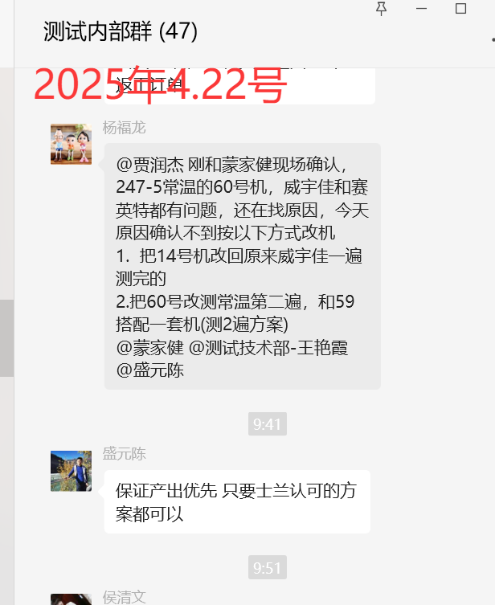
220C 华微最多可改6台测试，2025.3.7号统计
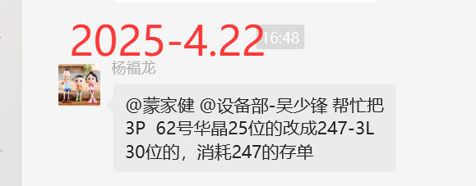

华微247-PLUS 可在64#机台测
TT075N065EQ/6203/HWE56P250189 | 61#机台可测，5站
TT050U065FQ/0029/文件可在61#、64#机台测
尚阳通220CB 因印章问题，只能在38#机台测，改了轨道，31#、38#、44#
2025年4.21号记录：重力70#机台测不了SGTP75V65FDB1P7/0152 这个247-3L高温产品，蒙工确认十脉冲不稳定，只能在63#派立德机台测，此项待4.22号再确认

2025年4.21号记录：威宇佳设备只可测短路和动态

2025年4.21号记录：赛英特设备可测4站的（DC+RG+DVDS+EAS).如果产品是大电流与小电流的，都可以单独写个大小电流的程序
重力14#用威宇佳与赛英特一体机一遍测完，UPH:1600左右
重力59#安排用愿力创动态第一遍，和60#赛英特第二遍组合一起测，UPH:2400左右

2025年4.28号统计：SPB10 71#机台/75#两台手动测试，1小时最多可测120支，11小时一个班可测1000-1400支
2025年4.29号确认，35#赛英特是自带可控硅板，不用单独需要友能的可控硅板
43#机台可测247N-3L 30V60常温
63#派立德机台可测30V60,247N-3L,还可测SGTP75V65SD/FD
70#高温机台可测可测SGTP75V65SD/FD，测不了247N-3L 30V60产品
4.25号22#机台友能设备去测冠禹，用21#机台，赛英特设备测其它客户大批量产品）
HMG15G65DHA/0009/HMAO21Q250512(华茂220CB产品，2025.5.4号杨世全与黄丽华确认，只能在CB 31#机台打印，其它机台印章打不了
重力扬杰CB与士兰SVG062,还有尚鼎芯的，大部分安排在37#、38#机台测试
2025.5.9号确认，所有测编5*6与3*3 IC产品，都需要用长川设备测试，测试机台不限
2025年5.13号确认，必易微IC 这个产品，需要接长川设备测试，一般指定16#机台，KP40613QDGA/0451-A01/BYF73D230522
2025-5.9号杨总通知占用247-5L的机台，刚跟贾副总沟通，247-3L内绝缘样品切筋前测绝缘，整条测试，条件：DC 380V, 0.1mA，0.5S测试，测试后跟其他产品一样，在标签写上已测绝缘
2025-5.9号可以把重力高温机台改为常温测试，有2种模式，一种高温，一种常温，只是高温改常温，测试爪不好改
2025-5-17号，IPM房间，左手边第一台是67#，DIP24HL封装（AS代码），左手边第二台是65#，SOP23封装（AA代码）
2025-5-17号，IPM房间，右手边第一台是**封装（代码**），右手边第二台是58#机台，DIP24封装（代码U),芯能客户）
待后面2台赛英特设备来了，要装威宇佳设备，就可测动态
2025-6-2号安排测编16#机台改内置热阻，2台可测冠禹，16#、22#
2025-6-2号，测编只有5#和10#机台安排测动态的产品，TSC的产品也只能在10#机台测
2025-6-3号蒙工说可以把测编3# 赛英特设备拿来测华微TSC的产品，此批就是在3#完成了TSC的测试，用赛英特设备，只能限3个档的，超过三个测不了，（JT020N065SED/0190/HWE28JB250527(测TSC,6月12号交2.9万深圳)
263华微 JT020N065SED/6115文件要测TSC
247华微需测高温+常温---TT075U065FQB/7092文件
测编尚阳通机台已验证好了，16#，22#，31#，35#，6.9号再增加验证一台21#赛英特设备
测编冠禹机台已验证好了，16#，22#，21#，这三台，21#要是接友能设备，也可测冠禹
测编252机台，测IC产品，2025-6-12号找蒙工确认，昌鼎的设备都可测，2#，4#，8#，但是要接1500V主机，目前测编只有1#和2#有
测编252 要测TSC产品，只有昌鼎机台
测编16#、22#是大电流，21#机台是小电流。测不了维安5*6
SGTP5T60SD1DTR/0086 （252士兰此型号需要5站，要测2遍的）-2025-6-15
SGT75T65SDM1P7/0384 (247这个型号不带P的，也需要测高温）-2025-6-16
士兰DIP24HL只需要在测试打印，不需要程序测试的，除非是有异常单，就需要韩工做程序确认，2025-6-17
华微 2147的 TT075U065FQB/7092型号要测高温
2025-6-19-测编3号机要接TRR帮忙处理，杨世全回复上次改成赛因特测试主机信号了，冠魁TRR主机现在只能接5#和10#，所以华微留一台就用10#固定测
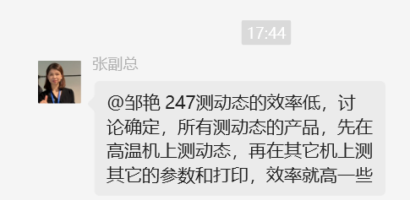
2025-6-20号，华微263 要测TSC短路的产品，只能在3#机台测试，华微263要测TRR的产品，只能在5#号机台测试。排料时注意
扬杰263的毛面二极管 MBRB2060CTS-F2-W5038HF/0110 只需要测三站,EAS+DVDS+DC,可以安排在3#机台测试，
247-3L(70#)高温机台UPH:2300
247-3L(63#)派立德高温机台UPH:1100
263-6-7外发编带的话，就要先让全检检一下外观，看看有没有打叉的，管脚弯的外观异常，确认100%全检了，再外发
262机台，有3台是磨过打印口轨道的：分别是31#,38#,44#，这几台可以测尚阳通产品
247-3S(内绝缘）新机76#，2025-6.24号确认有打印机，只是没有装光检，可安排测试
2025-6-25号 70#机台因没装打印，要么就测3L高温，要么就测3L常温（需要在塑封条打单档位产品），要么可以改测5L高温，测不了5L常温，因没有装打印机
2025-6-26号确认：尚阳通247 5441文件的只能留在43#机台旧热阻测，尚阳通其它型号的可以在61#/59#测 |  | 247尚阳通有3台可测（43#，61#，59#）
重力59#机台可来回切换改247-3L与5L,测试，还可以改3P封装
重力62#25位3P华晶机台，于2025.6.30号已改为30位247封装的，也可以改3P30位的。
测编263的10#还有13#机台可测维安
于2025-7.2号统计，共计10台赛英特设备，目前是5台5L,还留了一台新机10#在验证，验证好了就给76#5L常温机台），3台263（14.15.33#），1台5*6（31#）
重力71#与75# SPB机台，2025-7.3号蒙工确认，75#机台改不了SPB12封装，只能用71#机台去改。
252华微可控硅一般安排在1#，2#，4#机合适，有时候24#.25#也可排
测编252有大电流机台，只有2台，2号与24号
KS6205DB/4429(252冠禹，此批大电流产品）
YJD15N10A-F2-W5038HF/0165(此型号安排在4# 2025-7.11
2025-7.13号安排测编21#机接赛英特设备，测尚阳通3批验证，客户同意了后，以后21#只能用赛英特去测尚阳通，不能用友能设备去测
HID70R380-P/0018/HKE11H251062（华科252产品一般安排在2#机台
SVG06130PDTR/6578/ 士兰252这个型号可安排在1#，4#，18#
VS3603GPMT/0443-A01(5*6威兆，0443文件的，需用1500V主机）
252联动RG,只能接华越的机台，17#，18#，24#，25#，26#（这5台机）其它昌鼎的接不了，试过了没信号
2025-8.5号找蒙工确认，有31#、35#这2台可测士兰CLIP 分档产品
5x6 1.1厚度的6.25号侯部确认目前只能先16#/22#机台测试，其它机台要改轨道，2025-12.5号找秦亮确认，5*6机台都可以改1.1轨道的
262机台可以改39#、46#、38#、34#也可改（士兰262无程序，可让工程做）

DS120N03EF/0003/DES19D250662(德盛这个型号在赛英特上面测不了，只能在友能上面测试 |  | 都可以让厂家曹工现场调试
SP04N1P8A/0002/JDA28D250671/JDA28D250672(九鼎安加急，在赛英特上面测不了，只能在友能上面测试
CRSM028N04L2-12/0028/HRW23AU250124(华润微产品，只能在21#机台测，其它机台测不了
2.GN311A/0004/GAS21AU250153/GAS21AU250151(高石加急，在赛英特上面测不了，只能在友能上面测试
3.GMT078P02F1/0017/GAS19D250668(高石，TS:1万，在赛英特上面测不了，只能在友能上面测试

士兰5*6封装的产品暂时没在赛英特机上测过，后续如有大批量订单了，再通知工程找厂家来验证
测编27#/35#赛英特设备测不了士兰微客户的产品，2025-11.21
测编27#赛英特设备测不了尚阳通客户的产品，2025-11.21
CJAC200SN04U/0307-A02文件因RG与DC项都是用临时程序测试，所以赛英特设备测不了，之前也试过了，能测的机台只有友能的3台机（31#/16#/22#)
YD013N06W/0532-A01是客户指定不能在赛英特设备测试，只能在友能机台（21#/31#/16#/22#)
CJAC6R0SN10AL/0320-A01友能与赛英特设备都可测，6台（21#/31#/16#/22#27#/35#)，于2025-12.31号已把21#改为赛英特了，友能主机腾出来给重力3P/247
CJAC2R5SN04C/0339-A02友能与赛英特设备都可测，6台（21#/31#/16#/22#27#/35#)
7.CJAC3R6SN10AH/0430-A03/CHJ39Y260130/CHJ39Y260133（长晶有赛英程序，7万,2026-6月6号确认）
华科252的用2#机台 测试（大电流1500V)
1.SRT03N050LD56TR-G/0144/SYT98D250669（此批尚阳通只能在赛英特设备测试

SRC90R1K2SDTR-G/0153/SYT25H260585（尚阳通，DC 1500V,联动RG，此型号只能用华越机台，DC只能用工程移动1500V设备测式）
SRC65R600SDTR-G/0231---尚阳通252这个型号，测试很慢，UPH:2160,在2#/17#/24#可测试，昌鼎与华越机台都能测试
尚阳通252 SRC65R600SDTR-G/0231文件产品，可以在测编17#/2#/24#机台测试，不用联动RG,不受限，但是所有机台UPH都很低，UPH:2160
尚阳通252 SRC65R380SSDTR-G/0229文件产品，可以在测编17#机台测试，需联动RG,，2025.4.22号已调整程序时间，UPH:3300-3500支
尚阳通252 SRC70R600SDTR-G/0079文件产品,需联动RG
SRC65R380SSDTR-G/0229---尚阳通252这个型号，需要联动RG,测试很慢，UPH:2500,在17#可测试
SRC60R138BST-G/0033/SYT38P251925 尚阳通247 0033文件需要联动RG
JT020N065SED/6115/TO-263华微 这个文件号需要测2遍，5站（EAS+RG+TSC+DVDS+DC)，多增加了一个功能TSC,我们252/263所有设备只能4站
华微263可测TSC的机台有夹测的4台机，13#/14#/15#/33# （2026-6-16号确认）
JT05N065RAD/4756/HWE12H260302（华微252此文件号需用联动RG测试）
测编华微263 JT020N065SED/0190 文件的需测5站，要分开测2次，15#夹测机台先测TSC+MOS OS,再用压测的机台测第二遍EAS+RG+DVDS+DC
测编华微263 JT020N065SED/6115/HWE28JB251330(需测TSC,5站)
测编华微263 JT020N065SED/0384/HWE28JB260122(需测TSC,5站)
测编华微263 JT020N065SED/6262 /HWE28JB260296(此文件号正常4站)
测编华微263 JT010N065SED/4845/HWE27JB260337 此文件号正常4站，可以放在3#机台测试
测编33#机台可以测JT05N065SED/6334/HWE22JB251294，只能测这个型号，正常4站
CGB30N65F2SAQ/0015/CHJ34JB260369（长晶有程序SW+TRR，需上机调动态，2026.6.12号在5#机台测试，此产品UPH：2044支）
测编DC 1500V主机，只有2#昌鼎机台，25/24都是1200V的，联动RG只能在华越机台测，昌鼎机台测不了
测编3*3 双基岛产品，一般在28#机台测试，要是有多的赛英特设备，可用这个设备测双基岛产品，如是少量样品，就用28#机台，用友能程序，测2遍完成
测编尚阳通5*6（测试前烘烤）流程，在CP工位的产品是需要切完了，再拿去烘箱去烘烤的，需要技术员调烘烤设置了，才能放产品进去烤，烤完了再测试
测编华微263 6台机，3台夹测的13#/15#/33# 这三台除了不能测华微IGBT,其它华微MOS与二极管是可以测的
测编5*6华润微客户产品，最好放在友能机台测，因为EAS有规定达到多少标准要停机，用赛英特设备速度太快，不宜测此客户产品,一般在21/31这两台友能测

测编长晶263 需测动态，可以在10#机台测，也可在5#和3# 这三台压测的机台测

ID65R160FDF-A1(2)/0003/BCJC50I230010(博创集成有程序，TS:1.9万待测，EAS+RG+DC,8*8机台只有2站，需分开测试，先测RG+DC）
测编TOLL 有4个编带机，TOLT有1个编带机

关于可控硅板，重力相对来说可以稳定些，固定在44#机台测BT151,测编可能不能固定的，因华微252/263交期都是一起来了，交期已经到了，有时一起了就要去拔，没办法固定
可控硅板黄仁康确认2026.1.22号统计，一共有5块

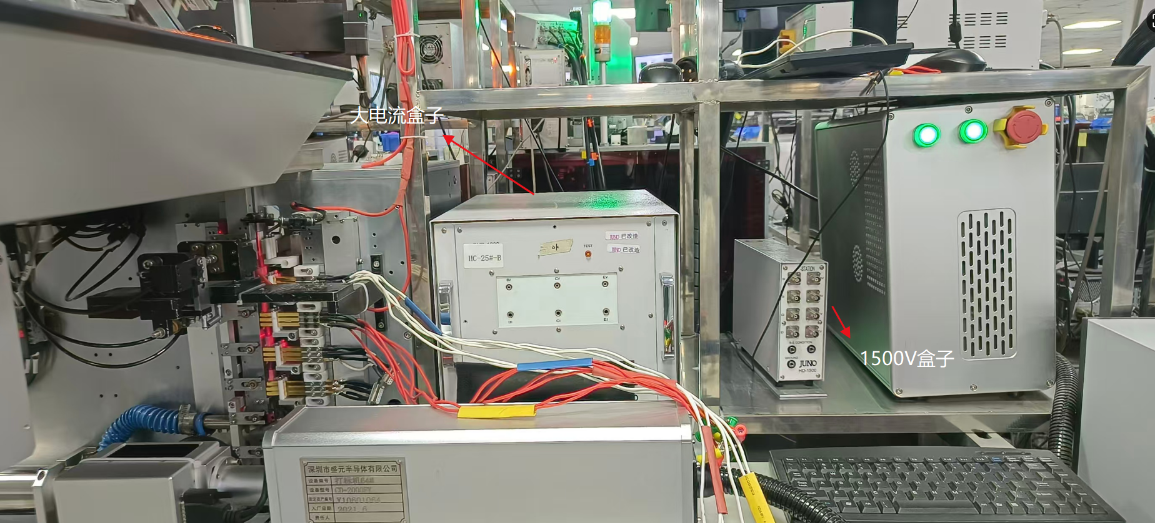
HV01#设备上贴这个标记的，就是高压设备，

HC01#设备上贴这个标记的，就是DC设备,每台机都会有
高压测试仪一共有3台，有1台坏了，6.18号蒙工确认已寄出去维修，待跟进2026-6-18

测编27机台赛英特设备，测不了长晶0307文件，只能测0339文件，在27#机台测不良太多，还能测威兆CLIP，可测SYT

测编252需测大电流产品，就只能在24#华越和2#昌鼎 这2台机，需要3000V高压设备的话，就要单独外接高压设备

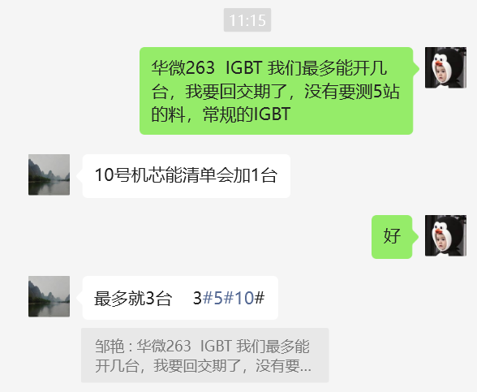
测编长晶5*6 0307文件产品不能在27/35#两台赛英特设备测试，其它长晶型号可以在友能与赛英特上面测试

DIP24/DIP24HL 是管装出货，SPB12是管装，SOP23/SPB10是编带出货

测编252，只要测TRR与二极管的产品，1号测过样品，需分开测试，测技小王说没信号，另外252测TRR的产品，只能在1号和2号两台机测试！2026-4.1号确认，另外5*6有锴威特要联动RG样品的，可以在16/22这2台机测

测编尚阳通5*6产品，0015/0012/0144/0013文件产品，除了不能在21#机台测，其它6台都能测，包括赛英特20/27/35这3台

测编252 尚阳通2台机（17#/24#）测的同一个文件号SRC65R600SDTR-G/0231的产品，17#UPH:5400 ; 24#UPH: 2160 ;这2台都是单独的DC, 赶紧确认下设备上存在哪些差异，把24#机台UPH提升下，于技术员调过之后为6400支（2026-4-23号）

SVS60R190SD4TR/7014/SLW46JB260360（士兰263此批需联动RG)
CSD04N2P1/0101/KWT34H260213（锴威特252此批需联动RG)
SVG076R5NDTR/4833 SVT034R6NDTR/4423 SVT068R5NDTR/5310 SVT078R0NDTR/4133 这4个型号都需大电流
所有252封装机台产品，都只有一个通道，一个封装，只能一次编一个档位，不可同时编多档位的
华润微5*6的产品，于2026-6.10号工程黄浩通知，可以固定在3台机测试，16#（友能设备）/22#（友能设备）/27#（赛英特设备）--7.28号也确认了，CB-20#机台2026-8.7号通知可以安排测华润微产品，CB-31#8.10号找黄浩确认验证2次都不稳定，RDON偏大,后面沟通改为CB-35#赛英特验证后看结果

5*6士兰微产品不能在赛英特设备上测试。客户验证没通过，士兰CLIP只能在友能设备上测试2026-8-11号确认

